Seleccion_Variables_Modelo_Fina
 | 0
SUM_CA_Pesos_Mov_Dias_sum | 100
SUM_TC_limite_sum | 91
SUM_TC_revol_sum | 91 | Training
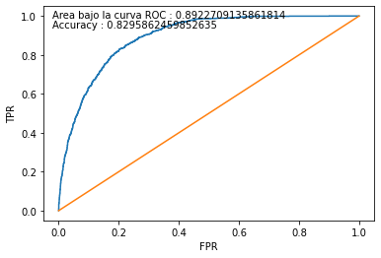
Cliente_Edad_ord | 86 | Score | malo | bueno | Total | malos acum | buenos acum | % malos | % buenos | Lift | % malos acum | % buenos acum | %pob | KS | %pob acum
SUM_TC_origencomprastot_1_6 | 85 | 1 | 176 | 379 | 555 | 176 | 379 | 32% | 68% | 2 | 5% | 23% | 10% | 18.1% | 10%
SUM_CA_Pesos_Sueldo_acreditacion_mto_de_1_6 | 84 | 2 | 235 | 320 | 555 | 411 | 699 | 42% | 58% | 2 | 11% | 42% | 10% | 31.1% | 20%
SUM_Tx_Tas_sum | 79 | 3 | 277 | 278 | 555 | 688 | 977 | 50% | 50% | 2 | 18% | 58% | 10% | 40.5% | 30%
SUM_TC_pago_min_1_9 | 77 | 4 | 341 | 214 | 555 | 1,029 | 1191 | 61% | 39% | 1 | 27% | 71% | 10% | 44.5% | 40%
SUM_Tx_HB_sum | 76 | 5 | 377 | 178 | 555 | 1,406 | 1369 | 68% | 32% | 1 | 36% | 82% | 10% | 45.3% | 50%
SUM_TC_pago_min_1_6 | 74 | 6 | 401 | 154 | 555 | 1,807 | 1523 | 72% | 28% | 1 | 47% | 91% | 10% | 44.2% | 60%
SUM_TC_consumocuot_1_9 | 72 | 7 | 448 | 107 | 555 | 2,255 | 1630 | 81% | 19% | 1 | 58% | 97% | 10% | 39.0% | 70%
SUM_Tx_Caja_sum | 64 | 8 | 514 | 41 | 555 | 2,769 | 1671 | 93% | 7% | 0 | 71% | 100% | 10% | 28.1% | 80%
SUM_CA_Pesos_SD_Primer_Dia_Mes_sum | 58 | 9 | 549 | 6 | 555 | 3,318 | 1677 | 99% | 1% | 0 | 86% | 100% | 10% | 14.3% | 90%
tc_producto_new_dummy_J55660124XX012 | 57 | 10 | 555 | - | 555 | 3,873 | 1677 | 100% | 0% | - | 100% | 100% | 10% | 0.0% | 100%
SUM_TC_limite_1_9 | 55 |  | 3,873 | 1,677 | 5,550 |  |  |  | 30%
PAQUETE_VIG_dummy_No | 47
TC_Tit_CoBranding_dummy_No | 38
CA_Vig_Pesos_PS_dummy_No | 35
tc_producto_new_dummy_J55660104XX012 | 28
tc_producto_new_dummy_J55660123XX012 | 14 | Testing
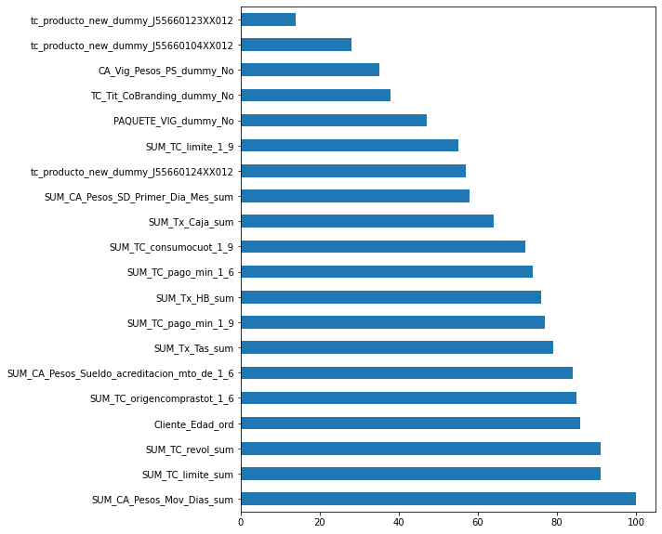
 |  | Score | malo | bueno | Total | malos acum | buenos acum | % malos | % buenos | Lift | % malos acum | % buenos acum | %pob | KS | %pob acum
 |  | 1 | 41 | 106 | 147 | 41 | 106 | 28% | 72% | 3 | 4% | 25% | 10% | 21.2% | 10%
 |  | 2 | 77 | 70 | 147 | 118 | 176 | 52% | 48% | 2 | 11% | 42% | 10% | 30.4% | 20%
 |  | 3 | 88 | 59 | 147 | 206 | 235 | 60% | 40% | 1 | 20% | 56% | 10% | 36.0% | 30%
 |  | 4 | 96 | 51 | 147 | 302 | 286 | 65% | 35% | 1 | 29% | 68% | 10% | 39.0% | 40%
 |  | 5 | 101 | 46 | 147 | 403 | 332 | 69% | 31% | 1 | 38% | 79% | 10% | 40.2% | 50%
 |  | 6 | 105 | 42 | 147 | 508 | 374 | 71% | 29% | 1 | 48% | 89% | 10% | 40.2% | 60%
 |  | 7 | 107 | 40 | 147 | 615 | 414 | 73% | 27% | 1 | 59% | 98% | 10% | 39.4% | 70%
 |  | 8 | 140 | 7 | 147 | 755 | 421 | 95% | 5% | 0 | 72% | 100% | 10% | 27.7% | 80%
 |  | 9 | 146 | 1 | 147 | 901 | 422 | 99% | 1% | 0 | 86% | 100% | 10% | 14.0% | 90%
 |  | 10 | 147 | 0 | 147 | 1,048 | 422 | 100% | 0% | - | 100% | 100% | 10% | 0.0% | 100%
 |  |  | 1,048 | 422 | 1,470 |  |  |  | 29%

